상품제안서
골드 스퀘어 수저 2P(고급합지케이스) | 상품코드: S43688

 |  |  |  |  |  |  | 02-713-8555 | www.synergygift.co.kr
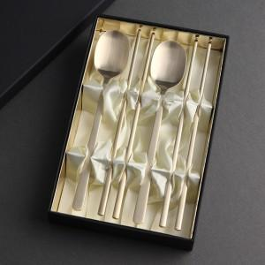

【상세/제작정보】 | <p><span style="font-size: 14pt;">※ 기본 숟가락 + 젓가락 레이저인쇄</span></p><p><span style="font-size: 14pt;">※ 케이스인쇄 별도 문의 바랍니다.</span></p>

【인쇄/포장옵션】 | 레이저 / 포장지포장

【공급단가】 | 수량 | 20~ | 50~ | 100~ | 300~ | 1,000~
*VAT별도 | 단가 | 16,250원 | 15,860원 | 15,210원 | 14,820원 | 14,430원

【상품 URL】 | https://www.synergygift.co.kr:443/src/goods_detail.php?gdno=43688

